Solicitud gráfica
 | Área: | Ciencias Naturales |  |  | Fecha:
 | Grado: | 6 |  |  | 2015-03-11
 | Título del tema: | El movimiento |  |  | ¿Cuaderno de estudio o recurso? | Recurso
 | Editor: | Diana Pequetita García Rodríguez |  |  | Motor del recurso | M5A

 | Código guion o recurso: | CN_06_11_REC260 | ← Para determinar este código, visite la hoja de Ayuda
 |  |  |  |  | ESPECIFICACIÓN DE ARCHIVOS A ENTREGAR
Núm. | Archivo Shutterstock o ruta en web | Imagen para: | Tipo | Formato | Nombre imagen SMALL | Tamaño imagen SMALL | Nombre imagen ZOOM | Tamaño imagen ZOOM | Descripción | Observaciones
IMG01 | Shutterstock 81553492 | Recurso M5A | Fotografía | Horizontal | CN_06_11_REC260 _IMG01n.png | 286 x 286 px | CN_06_11_REC260 _IMG01a.png | 500 x 500 px | Vehículo con a alta velocidad | 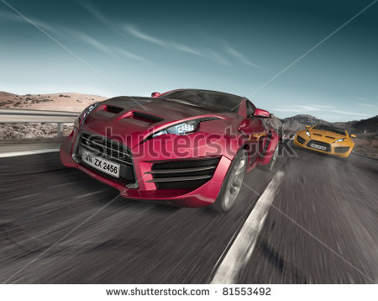
IMG02 | Shutterstock 169291706 | Recurso M5A | Fotografía | Horizontal | CN_06_11_REC260 _IMG02n.png | 286 x 286 px | CN_06_11_REC260 _IMG02a.png | 500 x 500 px | Vehículo de carreras | 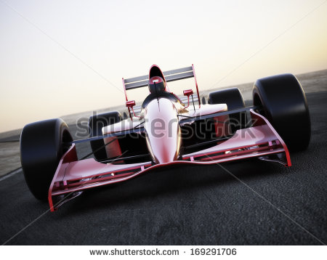
IMG03 | Shutterstock 214528174 | Recurso M5A | Ilustración | Horizontal | CN_06_11_REC260 _IMG03n.png | 286 x 286 px | CN_06_11_REC260 _IMG03a.png | 500 x 500 px | Neumático rodando en el lodo | 
IMG04 | Shutterstock 90849980 | Recurso M5A | Fotografía | Horizontal | CN_06_11_REC260 _IMG04n.png | 286 x 286 px | CN_06_11_REC260 _IMG04a.png | 500 x 500 px | Rueda panorámica | 
IMG05 | Shutterstock 199353026 | Recurso M5A | Fotografía | Horizontal | CN_06_11_REC260 _IMG05n.png | 286 x 286 px | CN_06_11_REC260 _IMG05a.png | 500 x 500 px | Motociclista haciendo un giro | 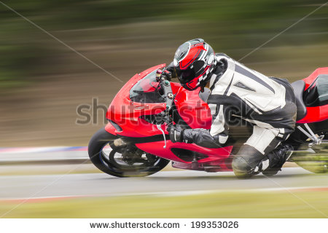
IMG06 | Shutterstock 196696478 | Recurso M5A | Fotografía | Horizontal | CN_06_11_REC260 _IMG06n.png | 286 x 286 px | CN_06_11_REC260 _IMG06a.png | 500 x 500 px | Montaña rusa | 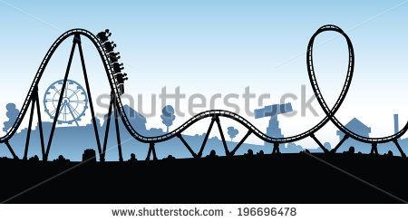
IMG07 | Shutterstock 111948473 | Recurso M5A | Fotografía | Horizontal | CN_06_11_REC260 _IMG07n.png | 286 x 286 px | CN_06_11_REC260 _IMG07a.png | 500 x 500 px | Pista de carrera de 100 metros planos | 
IMG08 | Shutterstock 172055363 | Recurso M5A | Fotografía | Horizontal | CN_06_11_REC260 _IMG08n.png | 286 x 286 px | CN_06_11_REC260 _IMG08a.png | 500 x 500 px | Camino acelerando | 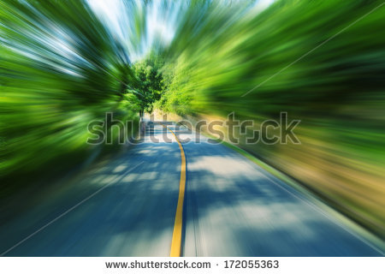
IMG09 | Shutterstock 204587881 | Recurso M5A | Fotografía | Horizontal | CN_06_11_REC260 _IMG09n.png | 286 x 286 px | CN_06_11_REC260 _IMG09a.png | 500 x 500 px | Camino recto | 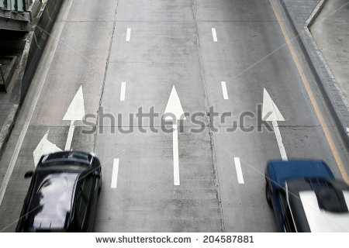
IMG10 | Shutterstock 103192598 | Recurso M5A | Ilustración | Vertical | CN_06_11_REC260 _IMG10n.png | 286 x 286 px | CN_06_11_REC260 _IMG10a.png | 500 x 500 px | Avión dirigiéndose hacia arriba | 

